Frequencies
Символ | Частота
A | 0.0044
ł | 0.0092
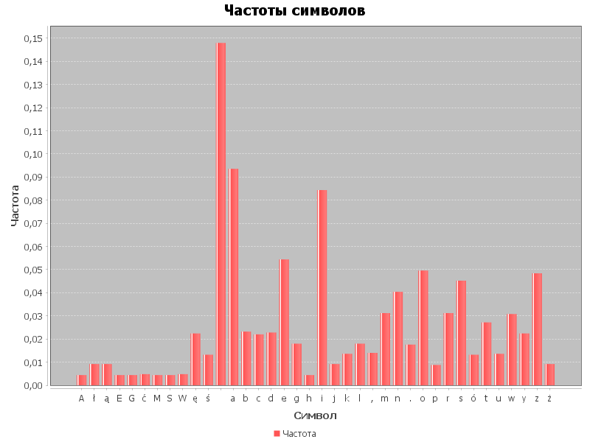
ą | 0.0092
E | 0.0044
G | 0.0044
ć | 0.0048
M | 0.0044
S | 0.0044
W | 0.0048
ę | 0.0224
ś | 0.0132
 | 0.148
a | 0.0936
b | 0.0232
c | 0.022
d | 0.0228
e | 0.0544
g | 0.018
h | 0.0044
i | 0.0844
j | 0.0092
k | 0.0136
l | 0.018
, | 0.014
m | 0.0312
n | 0.0404
. | 0.0176
o | 0.0496
p | 0.0088
r | 0.0312
s | 0.0452
ó | 0.0132
t | 0.0272
u | 0.0136
w | 0.0308
y | 0.0224
z | 0.0484
ż | 0.0092

